Energiefenster
Energiefenster | Bemerkung | min | max | Lage | Breite | Kanal von | Kanal bis | # Kanäle
 |  | [keV] | [keV] | [keV] | [keV]
A | Lu177 Röntgen | 42.1 | 75.9 | 59 | 33.8 | 90 | 162 | 72
B | Lu177 113keV | 99.9 | 149.0 | 124.45 | 49.1 | 213 | 318 | 105
C | Lu177 208keV | 193.1 | 239.1 | 216.1 | 46.0 | 413 | 511 | 98
D | Lu177 B+C | 99.9 | 239.1 | 169.5 | 139.2 | 213 | 511 | 298
E | I131 370keV | 315.0 | 425.0 | 370 | 110.0 | 673 | 908 | 235
F | Test | 499.2 | 598.7 | 548.95 | 99.5 | 1069 | 1282 | 213
G | D-C-B | 149.0 | 193.1 | 171.05 | 44.1 | 319 | 412 | 93

Impulse pro Kanal dividiert durch Gesamtaktivität ([y] = cts/Bq])
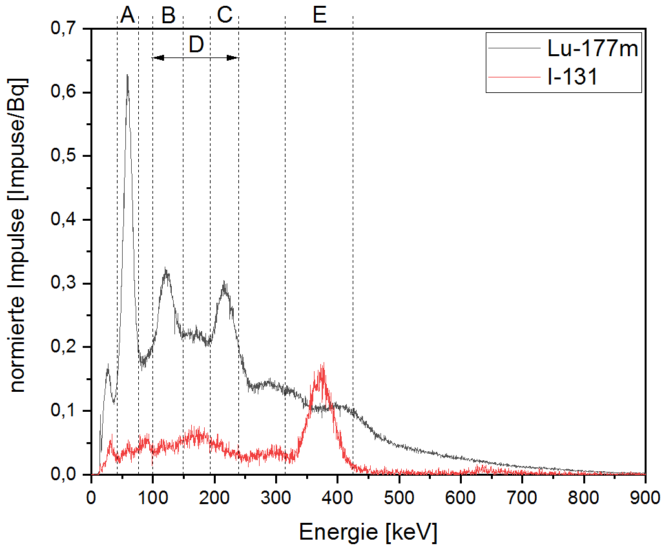

 |  |  |  |  |  |  |  | 10kBq Lu177m
 |  |  |  |  |  |  |  | 1kBq I131
 |  |  |  |  |  |  |  | beide 300s

Impulse pro Kanal dividiert durch Gesamtcounts und Messdauer ([y] = 1/s])
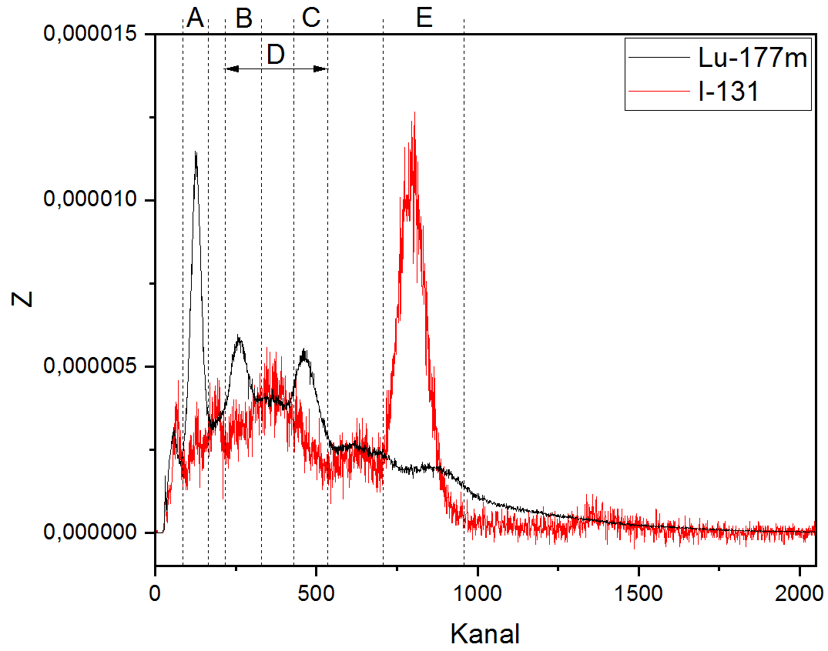

 |  |  |  |  |  |  |  | 10kBq Lu177m
 |  |  |  |  |  |  |  | 1kBq I131

Impulse Mix
 |  | Impulssumme in Fenstern |  |  |  |  | Messdauer | Zählrate in Fensterns |  |  |  |  | Kalibrierfaktor in Fenstern (gerechnet)
 | Aktivität | A | B | C | D | E |  | A | B | C | D | E | KA | KB | KC | KD | KE
 | [Bq] | [cts] | [cts] | [cts] | [cts] | [cts] | [s] | [cps] | [cps] | [cps] | [cps] | [cps] | [Bq/cps] | [Bq/cps] | [Bq/cps] | [Bq/cps] | [Bq/cps]
 | MIX |  |  |  |  |  |  |  |  |  |  |  |  |  |  |  |  | K(MIX) = K(I131) + K(Lu177m)
1 | 700 | 5166 | 6416 | 5682 | 17796 | 12804 | 300 | 17.22 | 21.39 | 18.94 | 59.32 | 42.68 | 40.65 | 32.73 | 36.96 | 11.80 | 16.40
2 | 501.9 | 4609 | 5243 | 4998 | 14791 | 9655 | 300 | 15.36 | 17.48 | 16.66 | 49.30 | 32.18 | 32.67 | 28.72 | 30.13 | 10.18 | 15.60
3 | 271.3 | 3979 | 4097 | 3969 | 11359 | 5680 | 300 | 13.26 | 13.66 | 13.23 | 37.86 | 18.93 | 20.45 | 19.87 | 20.51 | 7.17 | 14.33
4 | 214.5 | 3724 | 3744 | 3651 | 10223 | 4557 | 300 | 12.41 | 12.48 | 12.17 | 34.08 | 15.19 | 17.28 | 17.19 | 17.63 | 6.29 | 14.12
5 | 202.5 | 45174 | 46307 | 42947 | 123659 | 52451 | 3600 | 12.55 | 12.86 | 11.93 | 34.35 | 14.57 | 16.14 | 15.74 | 16.97 | 5.90 | 13.90
6 | 180.3 | 3615 | 3509 | 3375 | 9551 | 3832 | 300 | 12.05 | 11.70 | 11.25 | 31.84 | 12.77 | 14.96 | 15.41 | 16.03 | 5.66 | 14.12
7 | 163.4 | 3339 | 3412 | 3090 | 9030 | 3642 | 300 | 11.13 | 11.37 | 10.30 | 30.10 | 12.14 | 14.68 | 14.37 | 15.86 | 5.43 | 13.46

 | I131
1 | 500 | 5166 | 6416 | 5682 | 17796 | 12804 | 300 | 17.22 | 21.39 | 18.94 | 59.32 | 42.68 | 29.04 | 23.38 | 26.40 | 8.43 | 11.72
2 | 306.8 | 4609 | 5243 | 4998 | 14791 | 9655 | 300 | 15.36 | 17.48 | 16.66 | 49.30 | 32.18 | 19.97 | 17.55 | 18.42 | 6.22 | 9.53
3 | 88 | 3979 | 4097 | 3969 | 11359 | 5680 | 300 | 13.26 | 13.66 | 13.23 | 37.86 | 18.93 | 6.63 | 6.44 | 6.65 | 2.32 | 4.65
4 | 38.6 | 3724 | 3744 | 3651 | 10223 | 4557 | 300 | 12.41 | 12.48 | 12.17 | 34.08 | 15.19 | 3.11 | 3.09 | 3.17 | 1.13 | 2.54
5 | 29.1 | 45174 | 46307 | 42947 | 123659 | 52451 | 3600 | 12.55 | 12.86 | 11.93 | 34.35 | 14.57 | 2.32 | 2.26 | 2.44 | 0.85 | 2.00
6 | 13.4 | 3615 | 3509 | 3375 | 9551 | 3832 | 300 | 12.05 | 11.70 | 11.25 | 31.84 | 12.77 | 1.11 | 1.15 | 1.19 | 0.42 | 1.05
7 | 4.9 | 3339 | 3412 | 3090 | 9030 | 3642 | 300 | 11.13 | 11.37 | 10.30 | 30.10 | 12.14 | 0.44 | 0.43 | 0.48 | 0.16 | 0.40

 | Lu177m
1 | 200 | 5166 | 6416 | 5682 | 17796 | 12804 | 300 | 17.22 | 21.39 | 18.94 | 59.32 | 42.68 | 11.61 | 9.35 | 10.56 | 3.37 | 4.69
2 | 195.2 | 4609 | 5243 | 4998 | 14791 | 9655 | 300 | 15.36 | 17.48 | 16.66 | 49.30 | 32.18 | 12.71 | 11.17 | 11.72 | 3.96 | 6.07
3 | 183.3 | 3979 | 4097 | 3969 | 11359 | 5680 | 300 | 13.26 | 13.66 | 13.23 | 37.86 | 18.93 | 13.82 | 13.42 | 13.85 | 4.84 | 9.68
4 | 175.9 | 3724 | 3744 | 3651 | 10223 | 4557 | 300 | 12.41 | 12.48 | 12.17 | 34.08 | 15.19 | 14.17 | 14.09 | 14.45 | 5.16 | 11.58
5 | 173.4 | 45174 | 46307 | 42947 | 123659 | 52451 | 3600 | 12.55 | 12.86 | 11.93 | 34.35 | 14.57 | 13.82 | 13.48 | 14.54 | 5.05 | 11.90
6 | 166.8 | 3615 | 3509 | 3375 | 9551 | 3832 | 300 | 12.05 | 11.70 | 11.25 | 31.84 | 12.77 | 13.84 | 14.26 | 14.83 | 5.24 | 13.06
7 | 158.6 | 3339 | 3412 | 3090 | 9030 | 3642 | 300 | 11.13 | 11.37 | 10.30 | 30.10 | 12.14 | 14.25 | 13.94 | 15.40 | 5.27 | 13.06

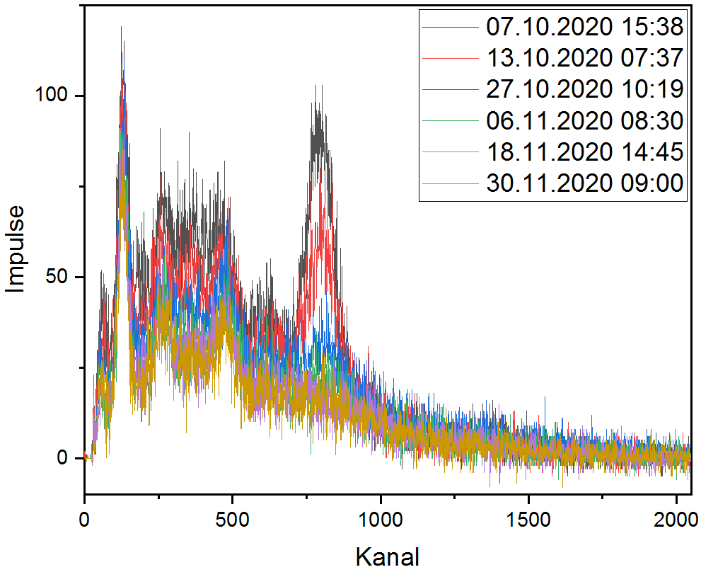
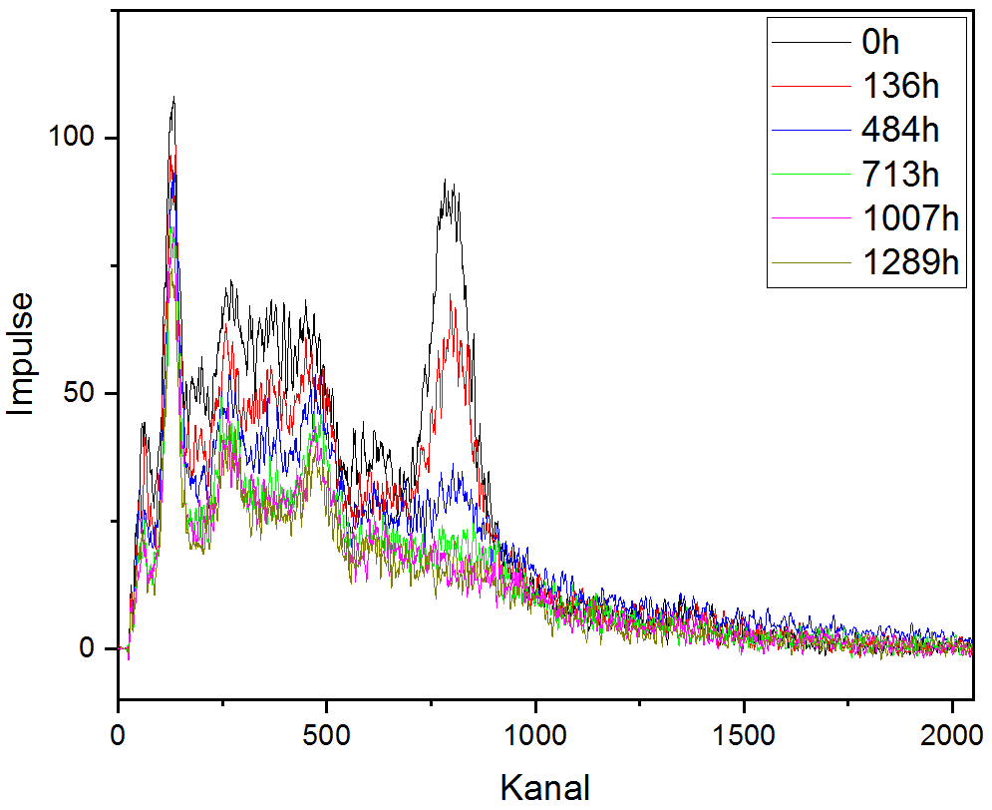
 |  |  |  |  |  |  |  |  |  |  |  |  |  |  |  |  |  |  | Veränderungen sichtbar in Fenstern:

 |  |  |  |  |  |  |  |  |  |  |  |  |  |  |  |  |  |  | A | [90-162]
 |  |  |  |  |  |  |  |  |  |  |  |  |  |  |  |  |  |  | E | [673-908]
 |  |  |  |  |  |  |  |  |  |  |  |  |  |  |  |  |  |  | G | [319-412]

 |  |  |  |  |  |  |  |  |  |  |  | geglättet

Berechnungen_2Fenster
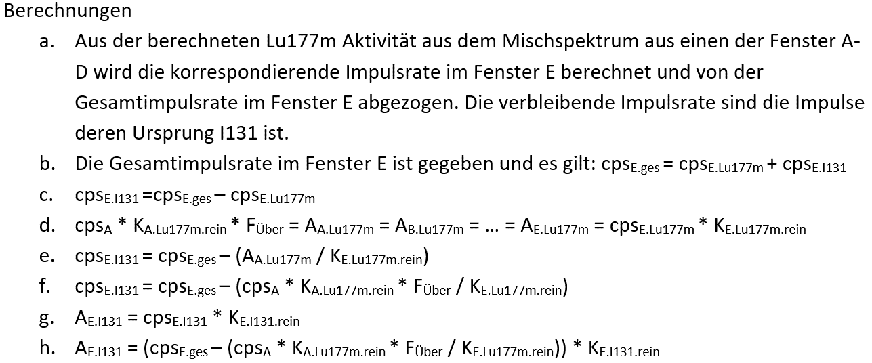
 |  |  |  |  |  |  |  |  |  |  |  |  |  |  |  |  |  |  | A FIT |  |  | Fit Lu177m korrektur rein vs. mix
 | Kalibrierfaktoren gemäß DIN |  |  |  |  | Handbuch für I131 |  |  |  |  |  |  |  |  |  |  |  |  | Modell | ExpDec1 |  | Modell | ExpGro1
 | Lu177m (rein) |  |  |  |  | I131 (rein) |  |  |  |  |  |  |  |  |  |  |  |  | Gleichung | y = A1*exp(-x/t1) + y0 |  | Gleichung | y = A1*exp(x/t1) + y0
 | KA | KB | KC | KD | KE | KE |  |  |  |  |  |  |  |  |  |  |  |  | Zeichnen | gemessen |  | Zeichnen | gemessen Lu177m
 | [Bq/cps] | [Bq/cps] | [Bq/cps] | [Bq/cps] | [Bq/cps] | [Bq/cps] |  |  |  |  |  |  |  |  |  |  |  |  | y0 | 1316,11654 ± 251,25441 |  | y0 | 149,03281 ± 2,95861
Lu177m ca. 80Bq | 12.685 | 12.629 | 13.867 | 4.808 | 13.102 | 18.7 | <100 cps |  |  |  |  |  |  |  |  |  |  |  | A1 | -1305,30051 ± 249,02522 |  | A1 | 7,35872E-6 ± 1,574E-5
Lu177m ca. 8000Bq |  |  |  |  |  | 16.5 | >10000cps |  |  |  |  |  |  |  |  |  |  |  | t1 | 1107,00947 ± 266,02309 |  | t1 | 12,45915 ± 1,63823
 |  |  |  |  |  |  |  |  |  |  |  |  |  |  |  |  |  |  | Chi-Quadr Reduziert | 23.68423 |  | Chi-Quadr Reduziert | 3.35609
 |  |  |  |  |  |  |  |  |  |  |  |  |  |  |  |  |  |  | R-Quadrat (COD) | 0.9996 |  | R-Quadrat (COD) | 0.99702
 |  |  |  |  |  |  |  |  |  |  |  |  |  |  |  |  |  |  | Kor. R-Quadrat | 0.99933 |  | Kor. R-Quadrat | 0.99503

 |  |  |  |  |  |  |  |  |  |  |  |  |  | ohne Übersprechung |  |  |  |  | mit I-131-Korrektur
 | Messungen | Nuklidgemisch Zählrate |  |  |  |  | Lu-177m | Lu-177m Aktivitäten |  |  |  |  | I-131 | I-131 Aktivitäten |  |  |  |  | I-131 korr. | Abweichung I-131 |  | Abweichung I-131 |  |  |  |  | Abweichung Lu-177m
 |  | A | B | C | D | E | echt | aus A | aus B | aus C | aus D | aus E | echt | aus A | aus B | aus C | aus D |  | aus A FIT | aus A FIT | aus A FIT | aus A | aus A | aus B | aus C | aus D |  | aus A | aus B | aus C | aus D
 | Datum | [cps] | [cps] | [cps] | [cps] | [cps] | [Bq] | [Bq] | [Bq] | [Bq] | [Bq] | [Bq] | [Bq] | [Bq] | [Bq] | [Bq] | [Bq] |  | [Bq] | [%] | [Bq] | [%] | [Bq] | [%] | [%] | [%] |  | [%] | [%] | [%] | [%]
Probe
1 | 10/7/20 | 17.22 | 21.39 | 18.94 | 59.32 | 42.68 | 200.0 | 218.4 | 270.1 | 262.6 | 285.2 | 559.2 | 500.0 | 486.4 | 412.6 | 423.3 | 391.0 |  | 501.5 | 0.31 | 1.5 | -2.73 | -13.65 | -17.49 | -15.35 | -21.79 |  | 9.22 | 35.07 | 31.32 | 42.61
2 | 10/13/20 | 15.36 | 17.48 | 16.66 | 49.3 | 32.18 | 195.2 | 194.8 | 220.8 | 231.0 | 237.0 | 421.6 | 306.8 | 323.7 | 286.7 | 272.0 | 263.5 |  | 303.3 | -1.13 | -3.5 | 5.50 | 16.88 | -6.55 | -11.33 | -14.13 |  | -0.18 | 13.09 | 18.35 | 21.43
3 | 10/27/20 | 13.26 | 13.66 | 13.23 | 37.86 | 18.93 | 183.3 | 168.2 | 172.5 | 183.5 | 182.0 | 248.0 | 88.0 | 113.9 | 107.8 | 92.1 | 94.2 |  | 91.1 | 3.51 | 3.1 | 29.46 | 25.92 | 22.47 | 4.71 | 7.03 |  | -8.24 | -5.89 | 0.09 | -0.69
4 | 11/6/20 | 12.41 | 12.48 | 12.17 | 34.08 | 15.19 | 175.9 | 157.4 | 157.6 | 168.8 | 163.9 | 199.0 | 38.6 | 59.4 | 59.1 | 43.2 | 50.2 |  | 42.0 | 8.72 | 3.4 | 53.81 | 20.77 | 53.11 | 11.88 | 30.02 |  | -10.51 | -10.40 | -4.06 | -6.85
5 | 11/9/20 | 12.55 | 12.86 | 11.93 | 34.35 | 14.57 | 173.4 | 159.2 | 162.4 | 165.4 | 165.2 | 190.9 | 29.1 | 45.3 | 40.6 | 36.3 | 36.7 |  | 29.6 | 1.76 | 0.5 | 55.56 | 16.17 | 39.51 | 24.89 | 26.24 |  | -8.20 | -6.32 | -4.60 | -4.76
6 | 11/18/20 | 12.05 | 11.70 | 11.25 | 31.84 | 12.77 | 166.8 | 152.9 | 147.7 | 156.0 | 153.1 | 167.4 | 13.4 | 20.7 | 28.0 | 16.2 | 20.4 |  | 8.4 | -37.22 | -5.0 | 54.46 | 7.30 | 109.18 | 20.92 | 52.16 |  | -8.36 | -11.44 | -6.47 | -8.23
7 | 11/30/20 | 11.13 | 11.37 | 10.30 | 30.10 | 12.14 | 158.6 | 141.2 | 143.6 | 142.8 | 144.7 | 159.1 | 4.9 | 25.5 | 22.0 | 23.2 | 20.5 |  | 12.5 | 155.79 | 7.6 | 420.64 | 20.61 | 349.28 | 372.69 | 317.62 |  | -10.98 | -9.44 | -9.94 | -8.75

 |  |  |  |  |  |  |  |  |  |  |  |  |  | mit Übersprechung
 | Messungen | Nuklidgemisch Zählrate |  |  |  |  | Lu-177m | Lu-177m Aktivitäten |  |  |  |  | I-131 | I-131 Aktivitäten |  |  |  |  |  | mit Lu-177m Korrektur
 |  | A | B | C | D | E | echt | aus A | A korr | aus B | aus C | aus D | aus E | echt | aus A | aus B | aus C | aus D |  | aus A FIT | aus A FIT
 | Datum | [cps] | [cps] | [cps] | [cps] | [cps] | [Bq] | [Bq] | [Bq] | [Bq] | [Bq] | [Bq] | [Bq] | [Bq] | [Bq] | [Bq] | [Bq] | [Bq] |  | [%] | [Bq]
Probe
1 | 10/7/20 | 17.22 | 21.39 | 18.94 | 59.32 | 42.68 | 200.0 | 218.4 | 200.1 | 270.1 | 262.6 | 285.2 | 559.2 | 500.0 | 512.5 |  |  |  |  | 2.51 | 12.5
2 | 10/13/20 | 15.36 | 17.48 | 16.66 | 49.3 | 32.18 | 195.2 | 194.8 | 194.9 | 220.8 | 231.0 | 237.0 | 421.6 | 306.8 | 323.6 |  |  |  |  | 5.47 | 16.8
3 | 10/27/20 | 13.26 | 13.66 | 13.23 | 37.86 | 18.93 | 183.3 | 168.2 | 184.1 | 172.5 | 183.5 | 182.0 | 248.0 | 88.0 | 91.3 |  |  |  |  | 3.74 | 3.3
4 | 11/6/20 | 12.41 | 12.48 | 12.17 | 34.08 | 15.19 | 175.9 | 157.4 | 173.8 | 157.6 | 168.8 | 163.9 | 199.0 | 38.6 | 36.1 |  |  |  |  | -6.60 | -2.5
5 | 11/9/20 | 12.55 | 12.86 | 11.93 | 34.35 | 14.57 | 173.4 | 159.2 | 176.1 | 162.4 | 165.4 | 165.2 | 190.9 | 29.1 | 21.1 |  |  |  |  | -27.58 | -8.0
6 | 11/18/20 | 12.05 | 11.70 | 11.25 | 31.84 | 12.77 | 166.8 | 152.9 | 164.0 | 147.7 | 156.0 | 153.1 | 167.4 | 13.4 | 4.8 |  |  |  |  | -63.89 | -8.6

Bilder
I-131 | 77 Bq * 12,987 = 1000 Bq | 1000 Bq / 12,987 = 77 Bq
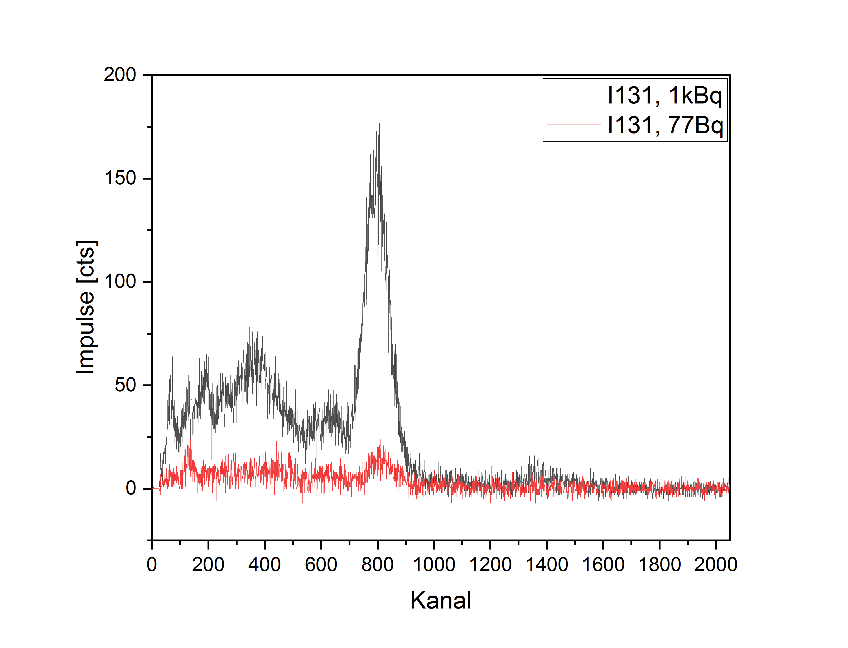
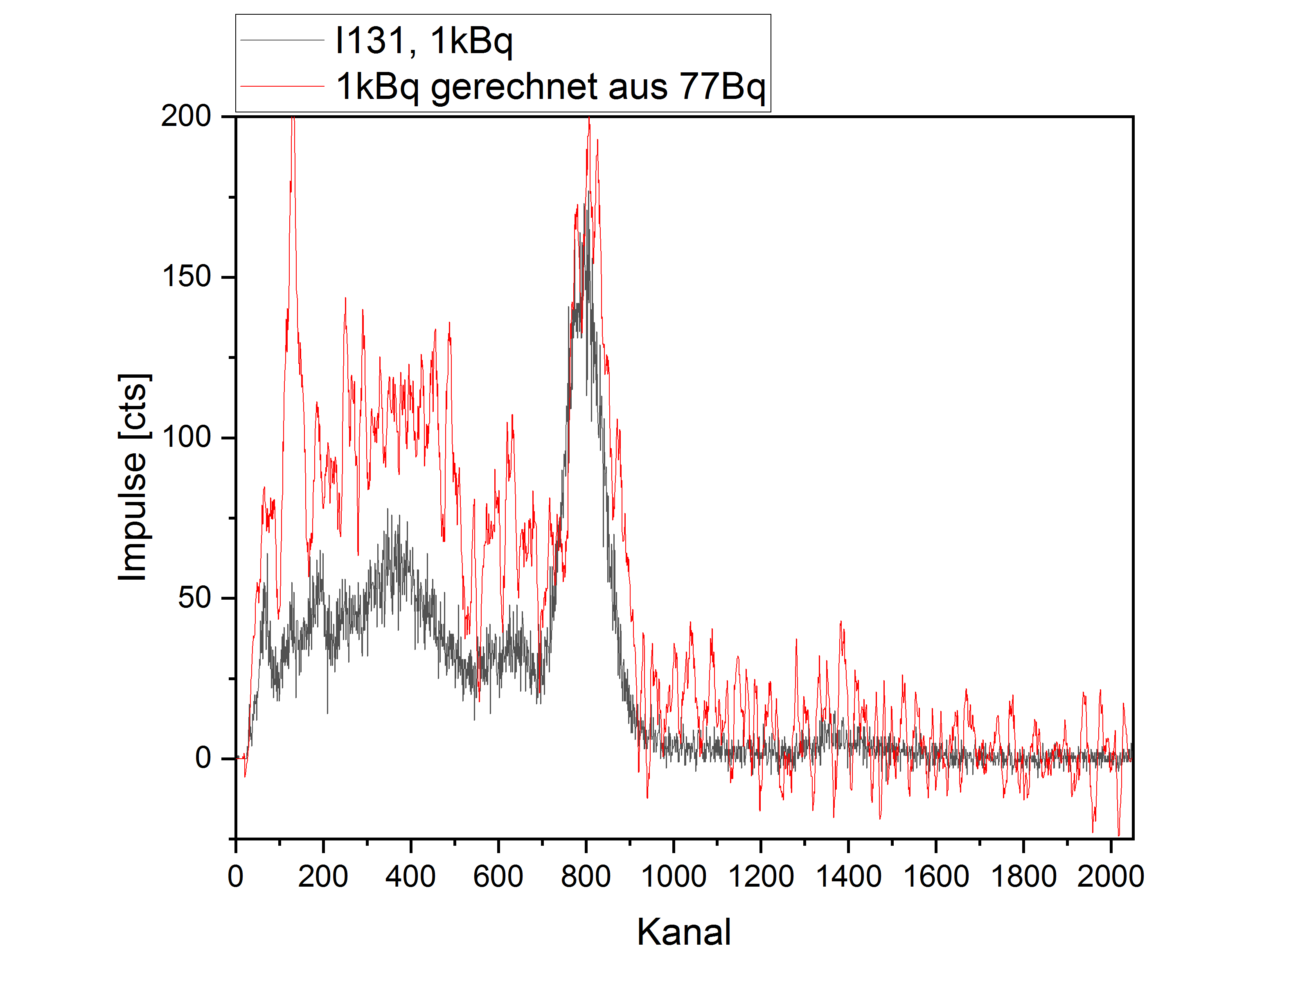
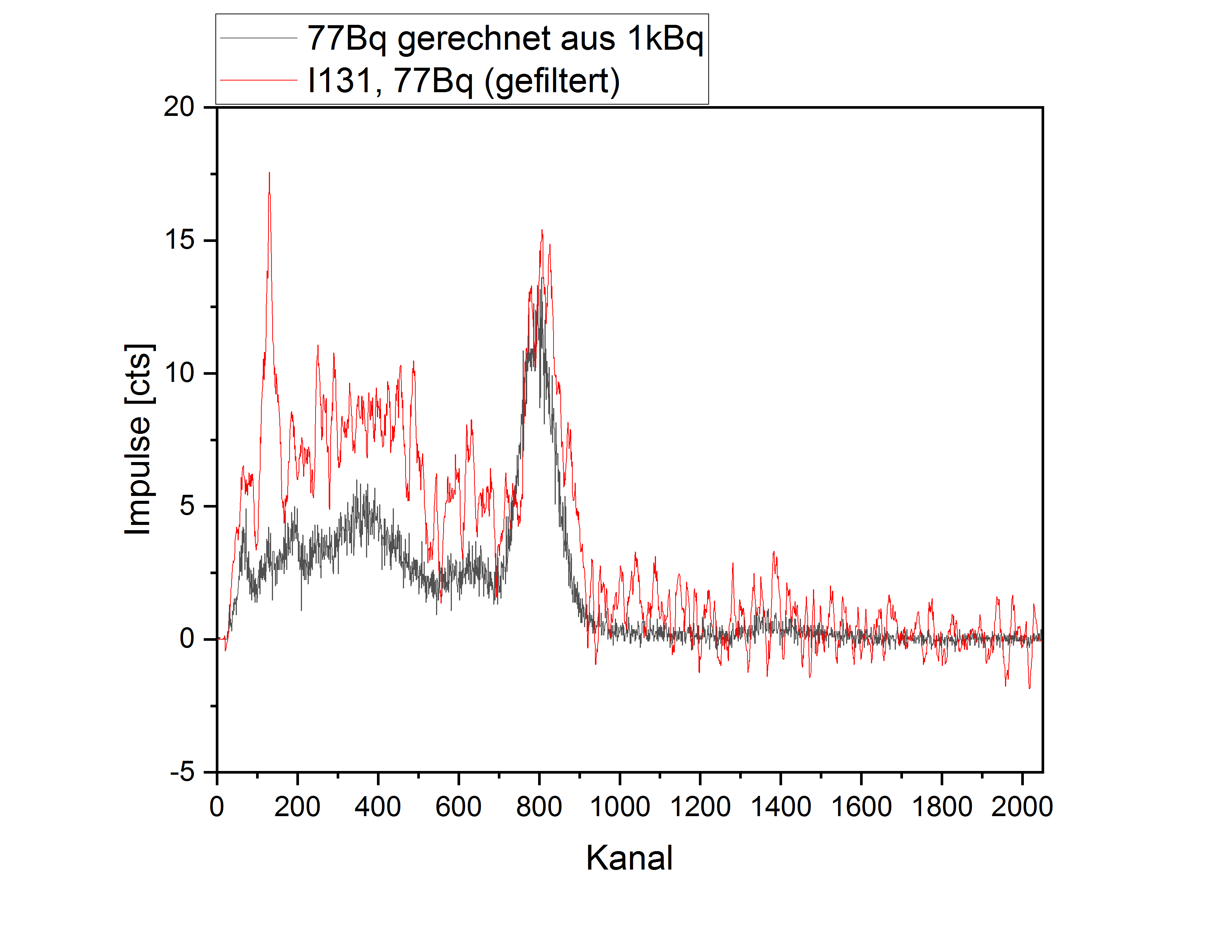

Lu-177m | 15 Bq *666,667 = 10000 Bq | 10000 Bq / 666,667 = 15 Bq
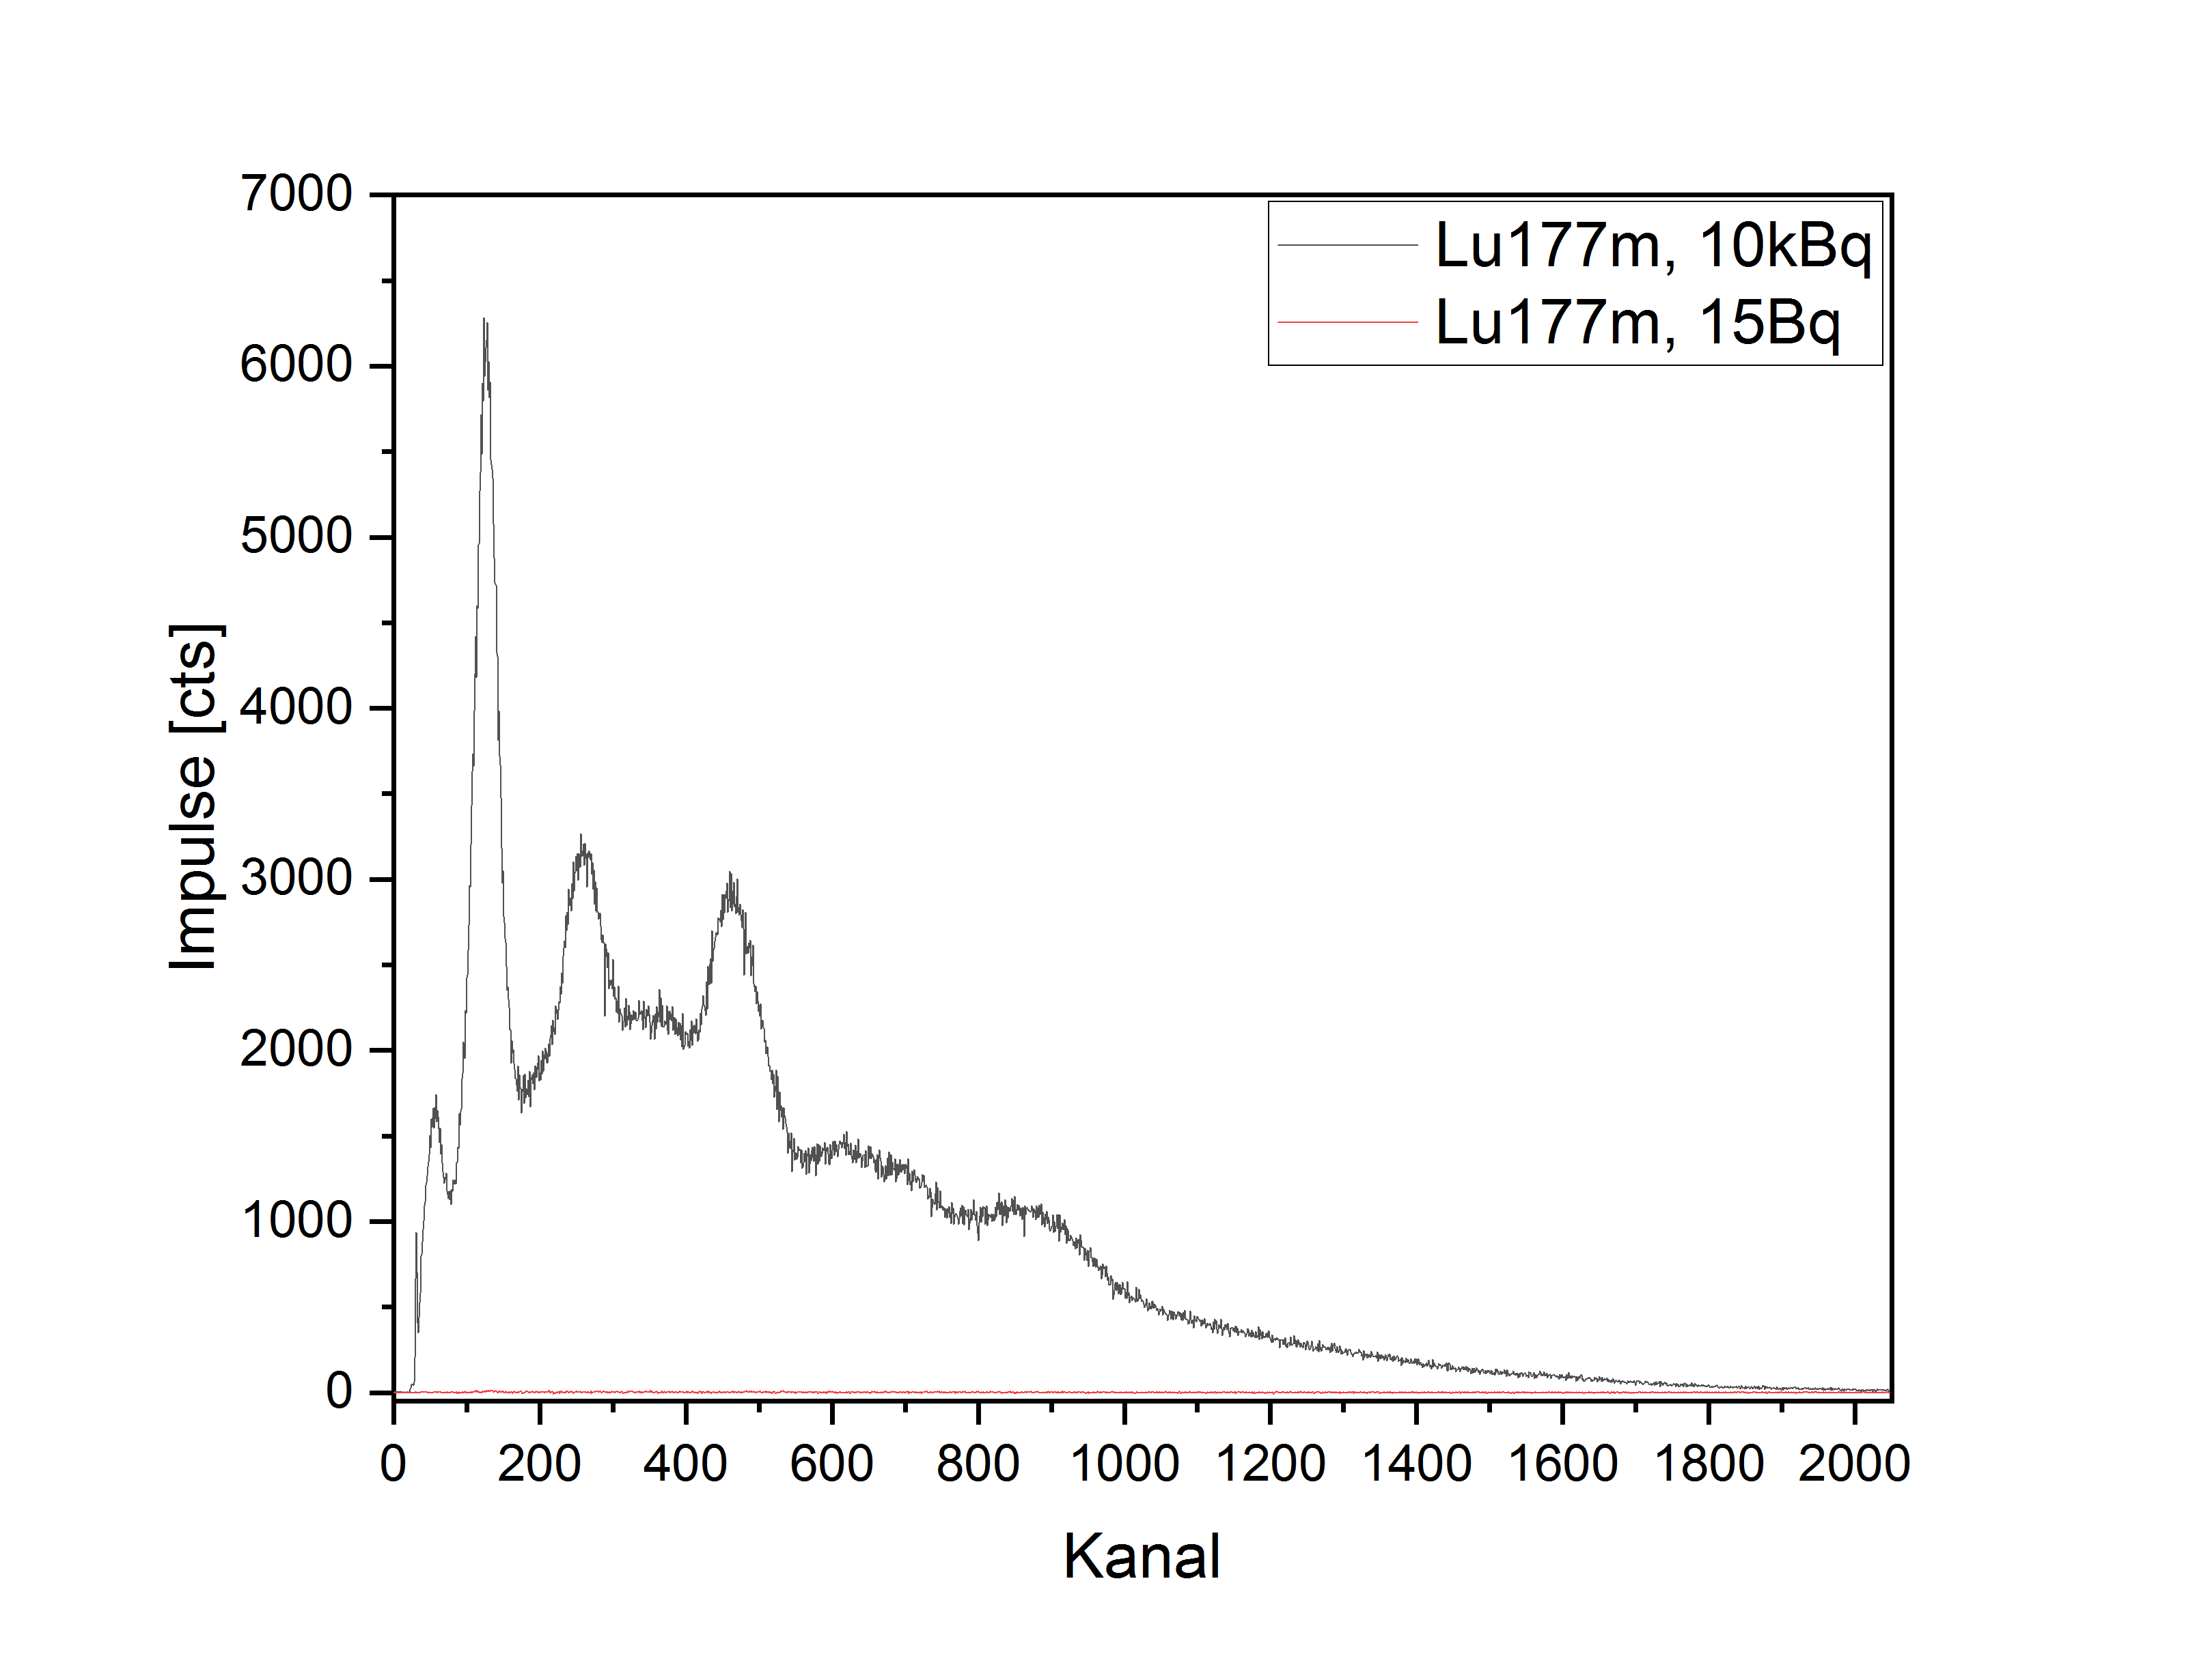
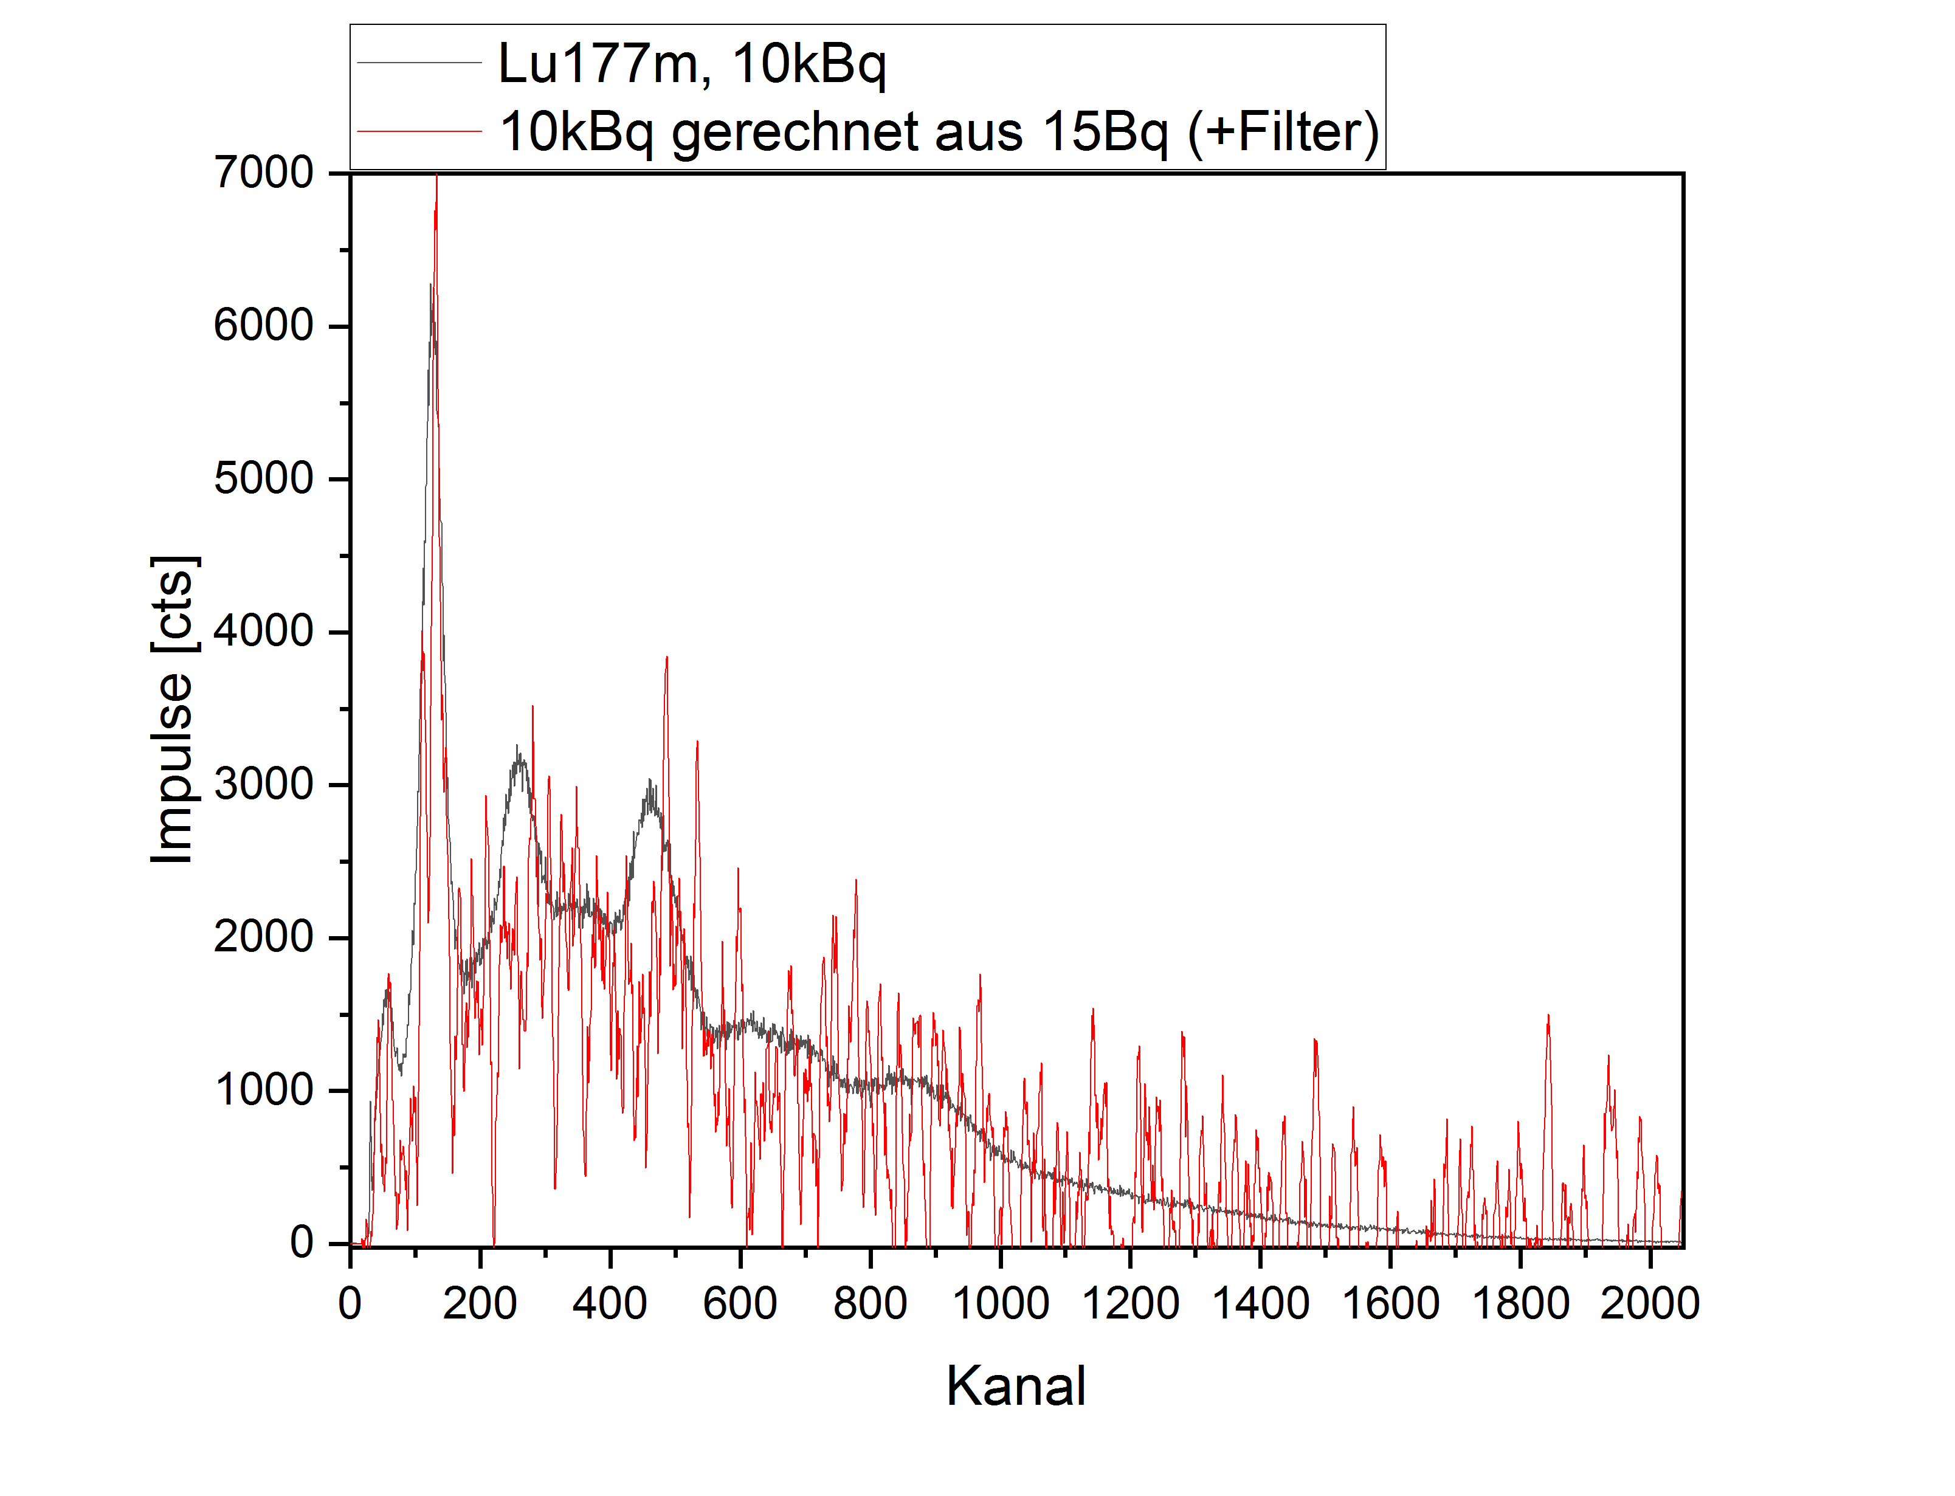
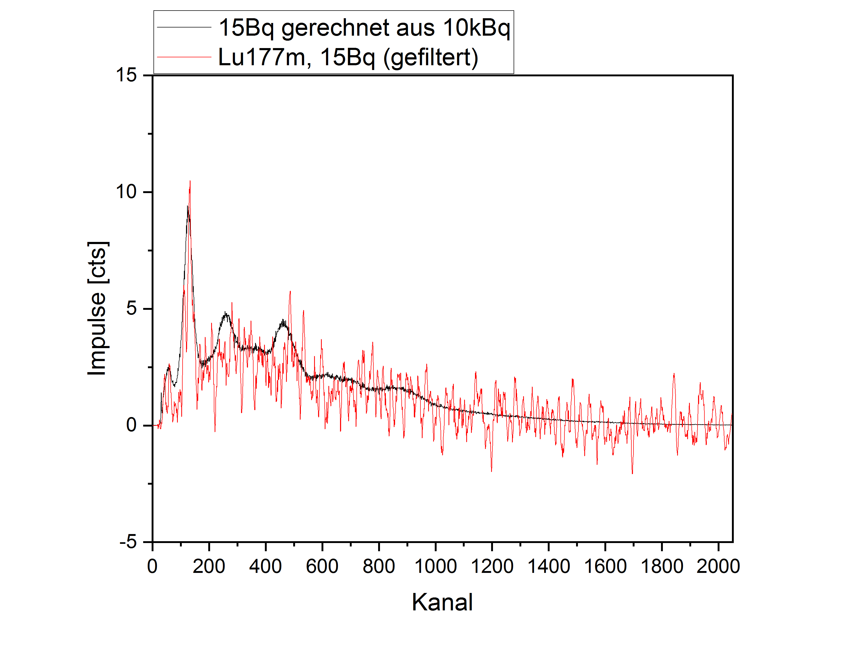

Mischnuklide gemessen | 1000Bq (I131)/2 + 10000Bq (Lu177m)/50 | 1000Bq (I131)/200 + 10000Bq (Lu177m)/62,89
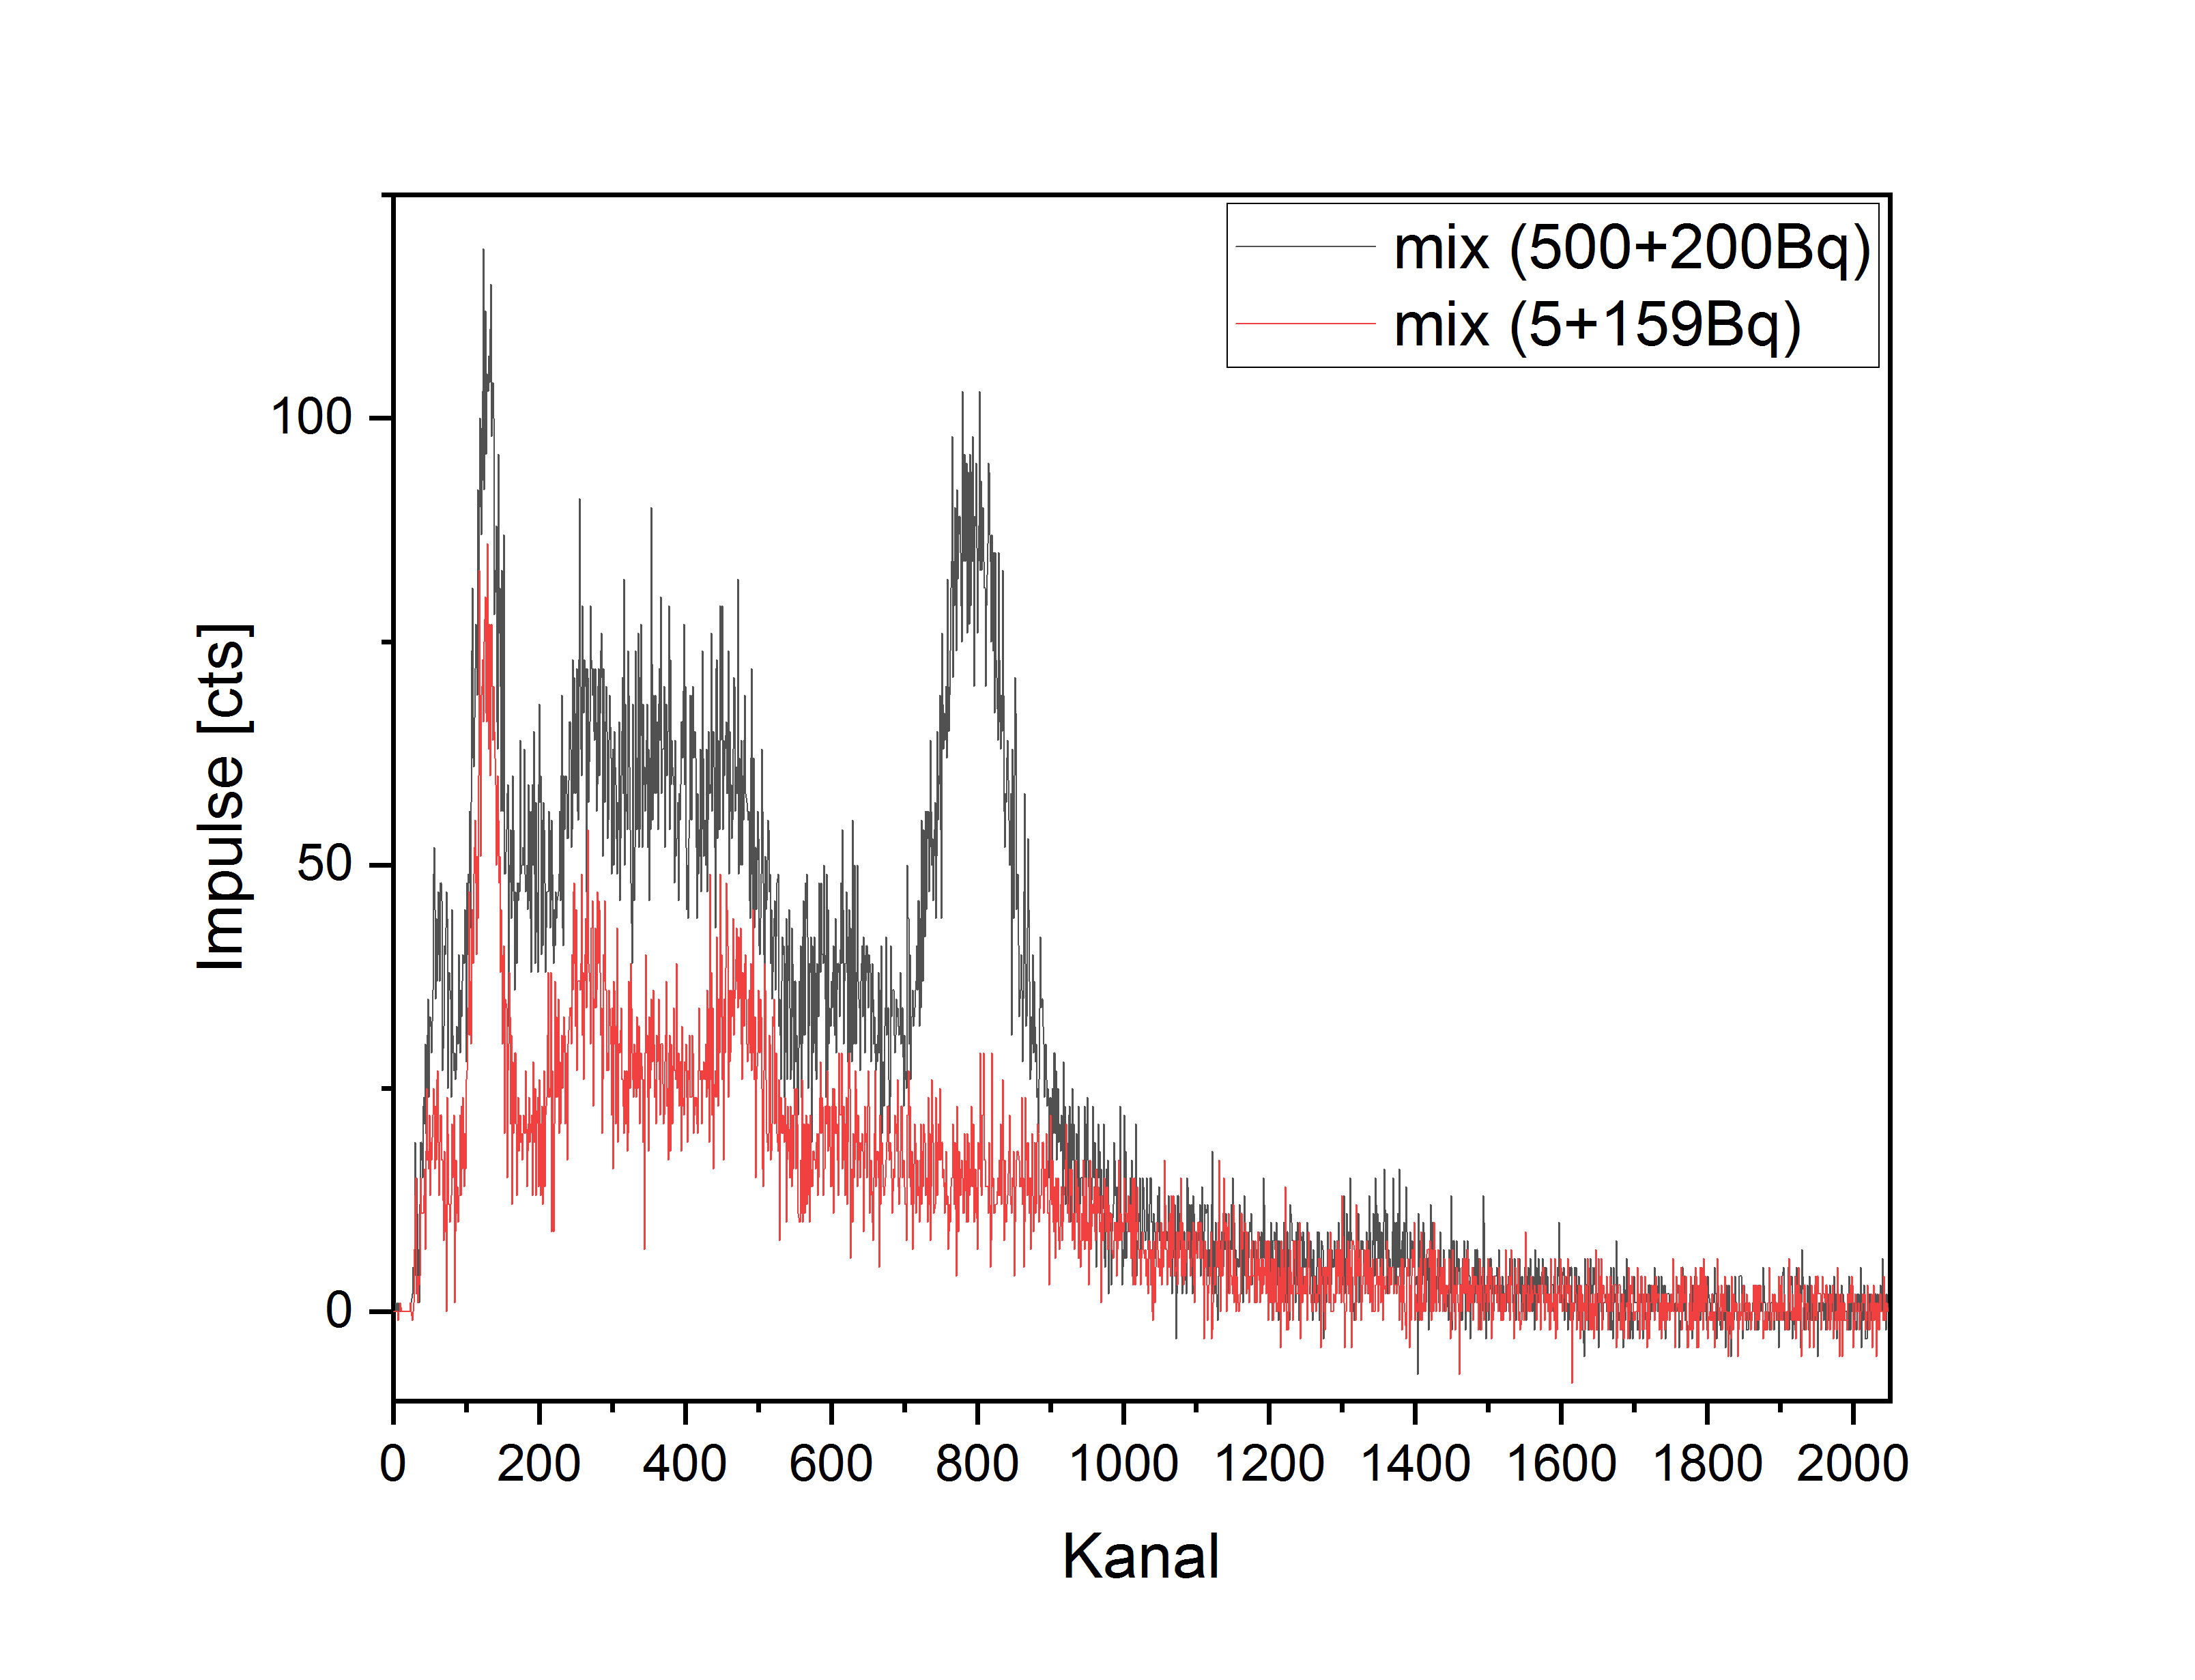
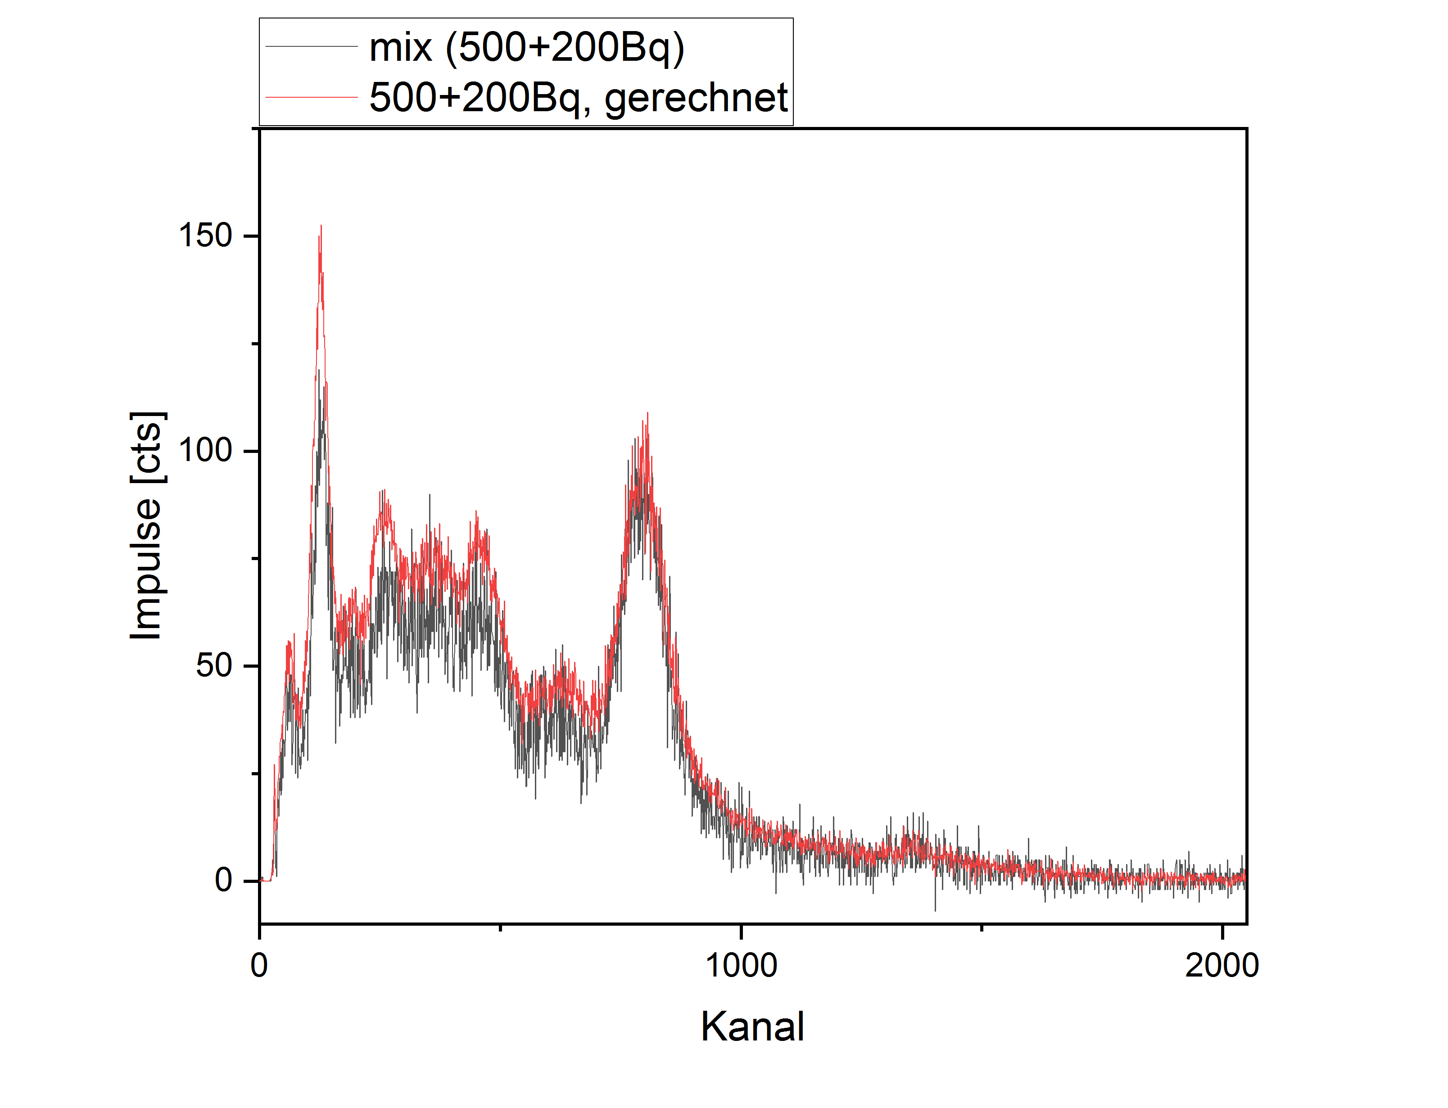
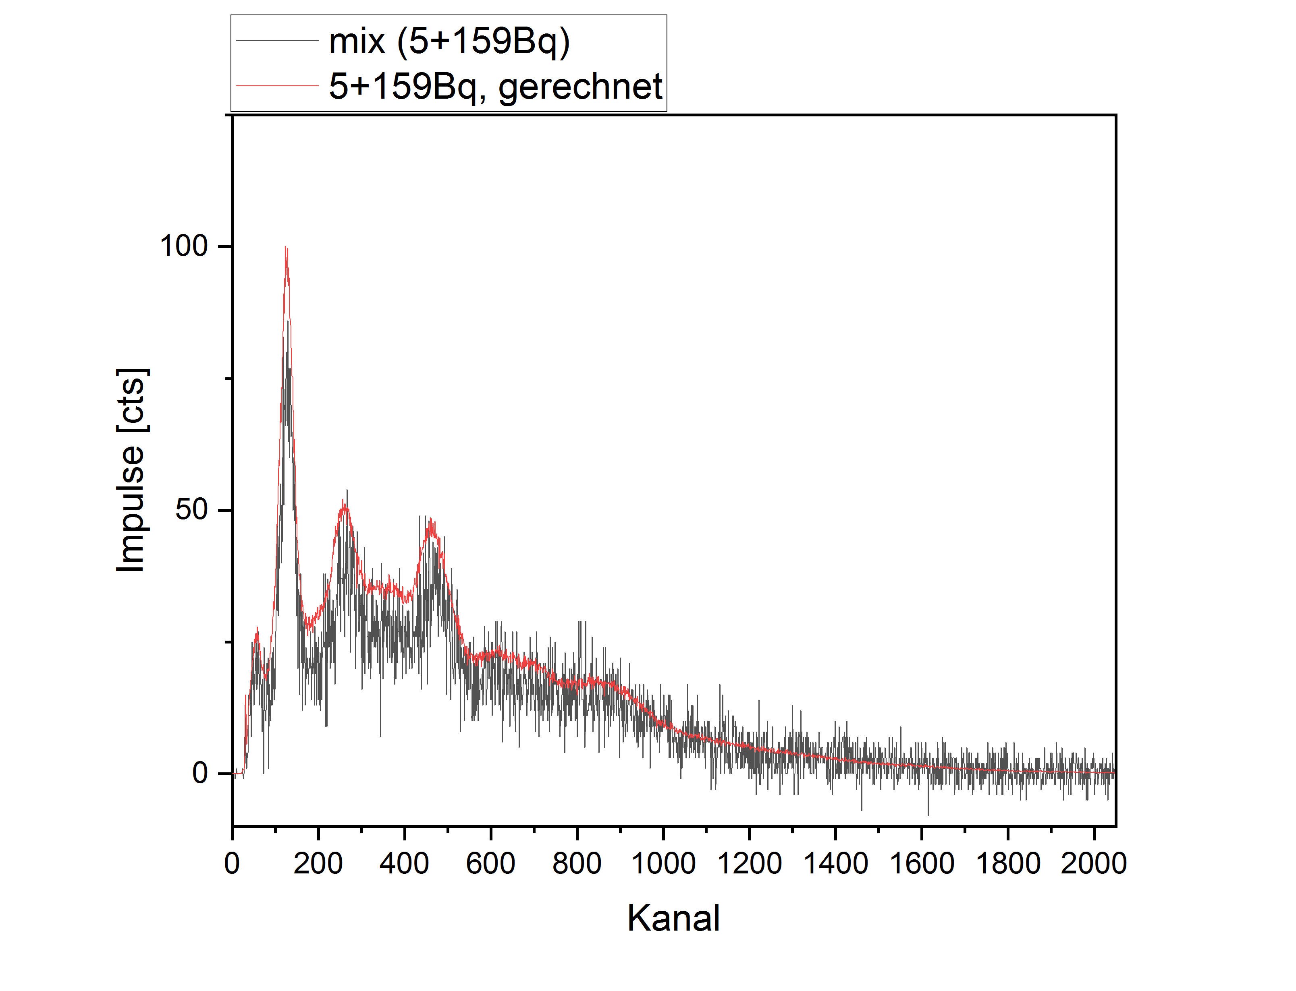

 | > Mischspektren lassen sich gut aus reinen Spektren zusammensetzen
 | > wichtig entweder hohe Aktivität oder lange Messzeit

